2. Racionalización de Trámites
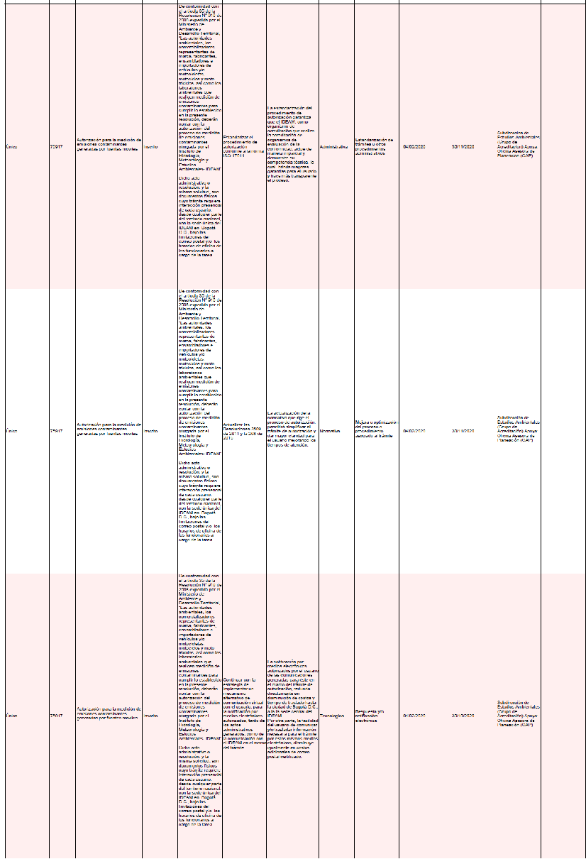
PLAN ANTICORRUPCIÓN Y ATENCIÓN AL CIUDADANO
INSTITUTO DE HIDROLOGIA, METEOROLOGIA Y ESTUDIOS AMBIENTALES
IDEAM
AÑO DE VIGENCIA: 2021

Componente 2: Racionalización de Trámites |  |  |  |  |  |  |  |  |  |  |  | Seguimiento al Plan Anticorrupción y Atención al Ciudadano
DATOS TRÁMITES A RACIONALIZAR |  |  |  | TIPO DE RACIONALIZACIÓN |  |  |  |  | PLAN DE EJECUCIÓN |  |  | Descripción Avance | Evidencias
Tipo | Número | Nombre | Estado | Situación actual | Mejora a implementar | Beneficio al ciudadano y/o entidad | Tipo racionalización | Acciones racionalización | Fecha inicio | Fecha final | Responsable
Trámite | 1711 | Acreditación de laboratorios ambientales en Colombia | Inscrito | De conformidad con el parágrafo 2 del Artículo 2.2.8.9.1.5 del Decreto 1076 de 2015, los laboratorios que produzcan información de carácter ambiental requerida por las autoridades ambientales competentes, o la información de carácter oficial relacionada con la calidad del medio ambiente y de los recursos naturales renovables, deberán poseer certificado de acreditación otorgado mediante acto administrativo expedido por el IDEAM. Dicho acto administrativo o resolución, y la misma solicitud de acreditación, son documentos físicos cuyo trámite requiere interacción presencial de cada usuario, desde cualquier parte del territorio nacional, con la sede única del IDEAM en Bogotá D.C., bajo las limitaciones del correo postal y/o los horarios de oficina de los funcionarios a cargo de la tarea. | Estandarizar el procedimiento de acreditación conforme a la norma ISO 17011 | La estandarización del procedimiento de acreditación garantiza que el IDEAM, como organismo de acreditación que realiza la acreditación de organismos de evaluación de la conformidad, actue de manera imparcial y demuestre su competencia técnica, lo cual brinda mayores garantias para el usuario y hace más transparente el proceso. | Administrativa | Implementación norma ISO 17011 | 2021-02-01 | 2021-11-30 | Subdireccion de Estudios Ambientales (Grupo de Acreditacion) Apoya: Oficina Asesora de Planeacion (OAP) | Conforme con las acciones correctivas propuestas para el levantamiento de los hallzagos de la auditoría interna realizada en diciembre de 2020: 1. Se genera propuesta de procedimiento de competencias del grupo de acreditación, se define cronograma en el marco de la ISO 17011, y se proponen manual de funciones, formato de evaluación a contratistas y esquema de entrenamiento y capacitación. 2. Se propone reglamento de comité acreditación y apelaciones, junto con los formatos correspondientes a actas del comité técnico, de reposición y de conceptos dados por sus miembros. 3. Se genera procedimiento de auditorias internas y formato para la realización de la misma, en el marco ISO 17011. 4. Se propone procedimiento de acciones correctivas junto con el formato de reporte y seguimiento. 5. Se genera propuesta de procedimiento de revisión por la dirección 6. Se documenta política de imparcialidad y cronograma de implementación de ISO 17011 7. Se genera el borrador de reporte y seguimiento de Acciones correctivas y de mejora | CARPETA Estandarización https://drive.google.com/drive/folders/12AR0BtKulSL4ojIHXzkuFFsogdmc0IVh?usp=sharing
 |  |  |  |  | Actualizar las Resoluciones 2509 de 2011 y la 268 de 2015. | La actualización de la normativa que rige el proceso de acreditación, permitirá simplificar el trámite de acreditación y dar mayor claridad para el usuario mejorando los tiempos de atención. | Normativa | Modificación de las Resoluciones 2509 de 2011 y 268 de 2015 | 2021-02-01 | 2021-11-30 | Subdireccion de Estudios Ambientales (Grupo de Acreditacion) Apoya: Oficina Asesora de Planeacion (OAP) | Se somete para revisión y comentarios de los evaluadores del grupo, el borrador de proyecto normativo, para que desde la experticia de las diferentes temáticas (microbiología, biología, química, ambiental) se incluyan los aspectos correspondientes. | CARPETA Modificación normativa https://drive.google.com/drive/folders/1uYkj40oisR6l7GOklplbBJTbm7PCiT5a?usp=sharing
Trámite | 75917 | Autorización para la medición de emisiones contaminantes generadas por fuentes móviles | Inscrito | De conformidad con el artículo 35 de la Resolución Nº 910 de 2008 expedida por el Ministerio de Ambiente y Desarrollo Territorial, “Las autoridades ambientales, los comercializadores representantes de marca, fabricantes, ensambladores e importadores de vehículos y/o motocicletas, motociclos y moto triciclos, así como los laboratorios ambientales que realicen medición de emisiones contaminantes para cumplir lo establecido en la presente resolución, deberán contar con la autorización del proceso de medición de emisiones contaminantes otorgada por el Instituto de Hidrología, Meteorología y Estudios Ambientales- IDEAM" Dicho acto administrativo o resolución, y la misma solicitud, son documentos físicos cuyo trámite requiere interacción presencial de cada usuario, desde cualquier parte del territorio nacional, con la sede única del IDEAM en Bogotá D.C., bajo las limitaciones del correo postal y/o los horarios de oficina de los funcionarios a cargo de la tarea. | Estandarizar el procedimiento de autorización conforme a la norma ISO 17011 | La estandarización del procedimiento de autorización garantiza que el IDEAM, como organismo de acreditación que realiza la acreditación de organismos de evaluación de la conformidad, actue de manera imparcial y demuestre su competencia técnica, lo cual brinda mayores garantias para el usuario y hace más transparente el proceso. | Administrativa | Implementación norma ISO 17011 | 2021-02-01 | 2021-11-30 | Subdireccion de Estudios Ambientales (Grupo de Acreditacion) Apoya: Oficina Asesora de Planeacion (OAP) | Conforme con las acciones correctivas propuestas para el levanatamiento de los hallzagos de la auditoría interna realizada en diciembre de 2020: 1. Se genera propuesta de procedimiento de competencias del grupo de acreditación, se define cronograma en el marco de la ISO 17011, y se proponen manual de funciones, formato de evaluación a contratistas y esquema de entrenamiento y capacitación. 2. Se propone reglamento de comité acreditación y apelaciones, junto con los formatos correspondientes a actas del comité técnico, de reposición y de conceptos dados por sus miembros. 3. Se genera procedimiento de auditorias internas y formato para la realización de la misma, en el marco ISO 17011. 4. Se propone procedimiento de acciones correctivas junto con el formato de reporte y seguimiento. 5. Se genera propuesta de procedimiento de revisión por la dirección 6. Se documenta política de imparcialidad y cronograma de implementación de ISO 17011 7. Se genera el borrador de reporte y seguimiento de Acciones correctivas y de mejora | CARPETA Estandarización https://drive.google.com/drive/folders/12AR0BtKulSL4ojIHXzkuFFsogdmc0IVh?usp=sharing
 |  |  |  |  | Actualizar las Resoluciones 2509 de 2011 y la 268 de 2015. | La actualización de la normativa que rige el proceso de autorización, permitirá simplificar el trámite de autorización y dar mayor claridad para el usuario mejorando los tiempos de atención. | Normativa | Modificación de las Resoluciones 2509 de 2011 y 268 de 2015 | 2021-02-01 | 2021-11-30 | Subdireccion de Estudios Ambientales (Grupo de Acreditacion) Apoya: Oficina Asesora de Planeacion (OAP) | Se somete para revisión y comentarios de los evaluadores del grupo, el borrador de proyecto normativo, para que desde la experticia de las diferentes temáticas (microbiología, biología, química, ambiental) se incluyan los aspectos correspondientes. | CARPETA Modificación normativa https://drive.google.com/drive/folders/1uYkj40oisR6l7GOklplbBJTbm7PCiT5a?usp=sharing

